INTER CFI DEPENSES
DEMANDE DE TRANSFERT
Modification à l'initiative de l'ordonnateur principal (MIOP)
DEPENSES

IMPORTANT: Joindre sur le CENTRE DE SERVICES le formulaire aux formats EXCEL et PDF

CF EMETTEUR |  |  |  |  |  |  |  |  |  | CF BENEFICIAIRE
DATE | CF | COMPTE BUDGETAIRE | Domaine fonctionnel | FONDS | PFI | MONTANT | CDIs | MOTIF OBLIGATOIRE | DATE | CF | COMTPE BUDGETAIRE | Domaine fonctionnel | FONDS | PFI | MONTANT | CDIs
 |  |  |  | NA |  |  | 1 |  |  |  |  |  | NA |  |  | 1
 |  |  |  | NA |  |  | 1 |  |  |  |  |  | NA |  |  | 1
 |  |  |  | NA |  |  | 1 |  |  |  |  |  | NA |  |  | 1
 |  |  |  | NA |  |  | 1 |  |  |  |  |  | NA |  |  | 1
 |  |  |  | NA |  |  | 1 |  |  |  |  |  | NA |  |  | 1
 |  |  |  | NA |  |  | 1 |  |  |  |  |  | NA |  |  | 1
 |  |  |  | NA |  |  | 1 |  |  |  |  |  | NA |  |  | 1
 |  |  |  | NA |  |  | 1 |  |  |  |  |  | NA |  |  | 1
 |  |  |  | NA |  |  | 1 |  |  |  |  |  | NA |  |  | 1
TOTAL |  |  |  |  |  | 0.00 |  |  | TOTAL |  |  |  |  |  | 0.00
Responsable du centre financier débiteur : |  |  |  |  |  |  |  |  |  | Responsable du centre financier créditeur
Nom, prénom, qualité |  |  |  |  |  |  |  |  |  | Nom :
Date: |  |  |  |  |  |  |  |  |  | Date:
Signature |  |  |  |  |  |  |  |  |  | Signature

COMMENTAIRES: |  |  |  |  |  |  |  |  |  | COMMENTAIRES:

Validation DAF Bureau du Budget

N° :

COMMENTAIRES:

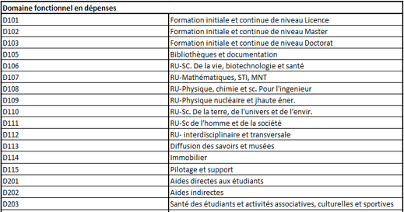
 | COMPTE BUDGETAIRE dépenses
 | FG | Fonctionnement
 | IG | Investissement
 | PG_REM | Rémunérations d'activité globalisées

INTER CFI RECETTES
DEMANDE DE TRANSFERT
Modification à l'initiative de l'ordonnateur principal (MIOP)
RECETTES

IMPORTANT: Joindre sur le CENTRE DE SERVICES le formulaire aux formats EXCEL et PDF

CF EMETTEUR |  |  |  |  |  |  |  |  | CF BENEFICIAIRE
DATE | CF | COMPTE BUDGETAIRE | Domaine fonctionnel | FONDS | PFI | MONTANT | CDIs | MOTIF OBLIGATOIRE | DATE | CF | COMTPE BUDGETAIRE | Domaine fonctionnel | FONDS | PFI | MONTANT | CDIs
 |  |  | NA |  |  |  | 1 |  |  |  |  | NA |  |  |  | 1
 |  |  | NA |  |  |  | 1 |  |  |  |  | NA |  |  |  | 1
 |  |  | NA |  |  |  | 1 |  |  |  |  | NA |  |  |  | 1
 |  |  | NA |  |  |  | 1 |  |  |  |  | NA |  |  |  | 1
 |  |  | NA |  |  |  | 1 |  |  |  |  | NA |  |  |  | 1
 |  |  | NA |  |  |  | 1 |  |  |  |  | NA |  |  |  | 1
 |  |  | NA |  |  |  | 1 |  |  |  |  | NA |  |  |  | 1
 |  |  | NA |  |  |  | 1 |  |  |  |  | NA |  |  |  | 1
 |  |  | NA |  |  |  | 1 |  |  |  |  | NA |  |  |  | 1
TOTAL |  |  |  |  |  | 0.00 |  |  | TOTAL |  |  |  |  |  | 0.00
Responsable du centre financier débiteur : |  |  |  |  |  |  |  |  | Responsable du centre financier créditeur
Nom, prénom, qualité |  |  |  |  |  |  |  |  | Nom :
Date: |  |  |  |  |  |  |  |  | Date:
Signature |  |  |  |  |  |  |  |  | Signature

COMMENTAIRES: |  |  |  |  |  |  |  |  | COMMENTAIRES:

Validation DAF Bureau du Budget

N° :

COMMENTAIRES:

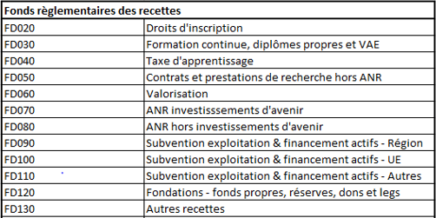
 | COMPTE BUDGETAIRE recettes
 | RG_RPRO | Recettes propres
 | RG_PUBL | Autres financements publics
 | RG_ETAT | Autres financements de l'Etat

